Datos personales
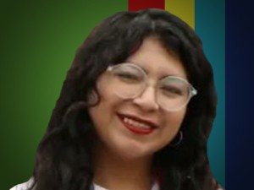

Nombres: | Joselyn Lizeth
Apellidos: | Mayorga Salazar
Facebook: | https://www.facebook.com/JossMayorgaPK
Twitter: | @JossMayorga3
Descripción:

